Cтолы и тумбы
Мебель для персонала "LOFTIS"
Основные цвета: Дуб Бофорд/Черный, Сосна Эдмонт/Черный |  |  |  | Цены в рублях на |  | 2026-01-01
Изображение | Артикул | Габаритные размеры | Описание | Вес (кг) | Объем (м.куб.) | Цена
Столы
 | LST 1380 | 1360х800х750 | Столешница из ЛДСП т.25мм с кромкой ABS т.2мм по периметру. Металлокаркас из профиля трубы 20х20х1,5мм, цвет - черный, комплектуется регулируемой опорой. | 28.7 | 0.071 | 16385
 | LST 1580 | 1560х800х750 |  | 31.7 | 0.077 | 17246
 | LST 1780 | 1760х800х750 |  | 30.8 | 0.081 | 18084
Фронтальные панели
 | LDST 1310 | 1310х18х350 | Панель из ЛДСП т.18мм с кромками ABS т.2мм по периметру и комплектуется кронштейнами из профиля трубы 20х20х1,5 "Г" - образной формы. Комплектуются саморезами | 8.2 | 0.020 | 3385
 | LDST 1510 | 1510х18х350 |  | 9.2 | 0.020 | 3660
 | LDST 1710 | 1710х18х350 |  | 10.4 | 0.020 | 3934
Брифинг-приставка
 | LB 1270 | 1200х700х750 | Столешница брифинга из ЛДСП т.25мм с кромкой ABS т.2мм по периметру. Рама опоры и траверса из профиля трубы 20х20х1,5мм, цвет - черный, комплектуется регулируемой опорой. | 19.5 | 0.045 | 10101
Столы двойные
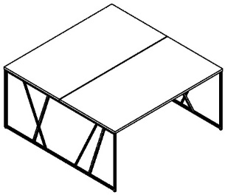 | LWST 1316 | 1360х1606х750 | Столешницы из ЛДСП т.25мм с кромкой ABS т.2мм по периметру. Металлокаркас из профиля трубы 20х20х1,5мм, цвет - черный, комплектуется регулируемой опорой. | 56.8 | 0.142 | 30293
 | LWST 1516 | 1560х1606х750 |  | 62.8 | 0.154 | 32014
 | LWST 1716 | 1760х1606х750 |  | 66.8 | 0.162 | 33691
Стол журнальный
 | LCT 6060 | 600х600х400 | Столешница из ЛДСП т.25мм с кромкой ABS т.2мм по периметру. Металлокаркас из профиля трубы 20х20х1,5мм, цвет - черный, комплектуется регулируемой опорой. | 12.0 | 0.024 | 9255
Стол для переговоров
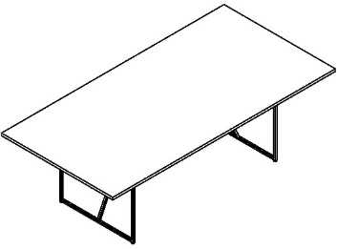 | LCT 2412 | 2400х1200х750 | Столешница из ЛДСП т.25мм с кромкой ABS т.2мм по периметру. Металлокаркас из профиля трубы 20х20х1,5мм, цвет - черный, комплектуется регулируемой опорой. | 60.7 | 0.135 | 25860
Столы компьютерные
 | LMST 1515 | 1560х842х1517 | Столешница из ЛДСП т.25мм с кромкой ABS т.2мм по периметру. Полки из ЛДСП т.18мм с кромками ABS т. 0,45мм. Металлокаркас из профиля трубы 20х20х1,5мм, цвет - черный, комплектуется регулируемой опорой. | 58.0 | 0.111 | 37900
 | LCD 1160.1 | 1042х600х1600 | Столешница из ЛДСП т.25мм с кромкой ABS т.2мм по периметру. Полки из ЛДСП т.18мм с кромками ABS т.0,45мм. Металлокаркас из профиля трубы 20х20х1,5мм, цвет - черный, комплектуется регулируемой опорой. | 34.1 | 0.089 | 22415
Тумбы
 | LMC-3D.А | 461х445х636 | Каркас тумбы из ЛДСП т.18мм с кромками ABS т.0,45 и 2мм. Комплектуется 3-мя ящиками и колесной опорой - 2 со стопором, 2 без стопора. Ручка металлическая с межцентровым расстоянием 320 мм, цвет - черный. Направляющие шариковые. | 25.7 | 0.047 | 12037
 | LLC-3D.А | 461х800х750 | Каркас тумбы из ЛДСП т.18мм с кромками ABS т.0,45 и 2мм. Комплектуется 3-мя ящиками. Верхний ящик с замком. Направляющие шариковые. Ручка металлическая с межцентровым расстоянием 320 мм, цвет - черный. Каркас тумбы устанавливается на металлокаркас из профиля трубы 20х20х1,5мм, цвет металлокаркаса - черный | 45.2 | 0.081 | 20974
 | LSC-3D.А. | 904х445х750 | Каркас тумбы из ЛДСП т.18мм с кромками ABS т.0,45 и 2мм. Комплектуется 3-мя ящиками с накладными фасадами и полкой, расположение универсальное. Направляющие шариковые. Ручка металлическая с межцентровым расстоянием 320 мм, цвет - черный. Каркас тумбы устанавливается на металлокаркас из профиля трубы 20х20х1,5мм, цвет металлокаркаса - черный | 45.2 | 0.092 | 21503

Шкафы и двери
Изображение | Артикул | Габаритные размеры | Описание | Вес (кг) | Объем (м.куб.) | Цена
Каркас гардероба
 | LCW 80 | 800х430х2253 | Каркас гардероба из ЛДСП т.18мм, задняя стенка из ХДФ т.3,2мм, комплектуется 2-мя полками и 2-мя выдвижными штангами для одежды и регулируемыми опорами | 44.00 | 0.09 | 14,473
Стеллажи
 | LLC 80 | 800х430х781 | Каркас шкафа из ЛДСП т.18мм, задняя стенка ХДФ т.3,2мм. Полки в каркасах на полкодержателях с возможностью переустановки. | 24.00 | 0.04 | 7,407
 | LMC 80 | 800х430х1517 |  | 38.00 | 0.08 | 12,523
 | LHC 80 | 800х430х2253 |  | 56.00 | 0.11 | 17,650
 | LLC 40 | 400х430х781 | Каркас шкафа из ЛДСП т.18мм, задняя стенка ХДФ т.3,2мм. Полки в каркасах на полкодержателях с возможностью переустановки. | 16.00 | 0.03 | 5,218
 | LMC 40 | 400х430х1517 |  | 26.00 | 0.06 | 10,269
 | LHC 40 | 400х430х2253 |  | 39.00 | 0.08 | 12,769
 | LMLC 80 | 800х430х781 | Стеллаж широкий открытый из профиля трубы 20х20мм, черного цвета. Комплектуется регулируемыми опорами и полками из ЛДСП т.18мм с кромками ABS т.0,45мм. Полки в каркасах с возможностью переустановки. | 24.30 | 0.04 | 17,654
 | LMMC 80 | 800х430х1517 |  | 30.70 | 0.07 | 27,121
 | LMHC 80 | 800х430х2253 |  | 53.00 | 0.1 | 35,948
 | LMLC 40 | 400х430х781 | Стеллаж узкий открытый из профиля трубы 20х20мм, черного цвета. Комплектуется регулируемыми опорами и полками из ЛДСП т.18мм с кромками ABS т.0,45мм. Полки в каркасах с возможностью переустановки. | 15.00 | 0.03 | 14,451
 | LMMC 40 | 400х430х1517 |  | 23.70 | 0.05 | 21,810
 | LMHC 40 | 400х430х2253 |  | 34.00 | 0.08 | 28,700
Двери
 | LLD 40-1 | 394х18х734 | Двери из ЛДСП т.18мм с кромкой ABS т.2мм по периметру, комплектуются петлями с доводчиком и без, металлической ручкой прямоугольной формы с межцентровым расстоянием 320мм. | 4.50 | 0.012 | 2,335
 | LMD 40-1 | 394х18х1470 |  | 6.50 | 0.022 | 4,065
 | LHD 40-1 | 394х18х2206 |  | 11.00 | 0.033 | 5,325
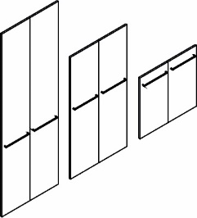 | LLD 40-2 | 790х18х734 | Двери из ЛДСП т.18мм с кромкой ABS т.2мм по периметру, комплектуются петлями с доводчиком и без, металлической ручкой прямоугольной формы с межцентровым расстоянием 320мм. | 8.50 | 0.015 | 5,013
 | LMD 40-2 | 790х18х1470 |  | 13.00 | 0.029 | 7,755
 | LHD 40-2 | 790х18х2206 |  | 21.00 | 0.042 | 10,140
 | LMRG 40 (L/R) | 394х20х1470 | Стеклянная дверь в рамке из профиля 20х20 черного цвета, комплектуется металлической ручкой прямоугольной формы с межцентровым расстоянием 320мм. Стекло тонированное темное. Дверь комплектуется 2-мя петлями с доводчиком и 2-мя петлями без доводчика. | 12.00 | 0.021 | 12,210
 | 2_B532 | 2046х486х94 | Ящик - тара из ЛДСП, для перевозки стеклянных дверей | 5.00 | 0.040 | 2,337

Акустические экраны
Акустические экраны RAND Acoustic
Цвета: Bravo blue, Bravo grey, Tempo 8 (Зеленый), Tempo 7 (Синий), Tempo 10 (Серый), Tempo 9 (Графит), Красный 26-22, Зеленый С-30, Синий С-06
Изображение | Артикул | Габаритные размеры | Описание | Вес (кг) | Объем (м.куб.) | Цена
Экраны фронтальные со штыревыми кронштейнами
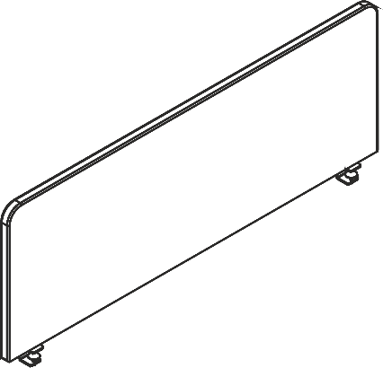 | XAFP 1365 | 1360x30x500 | Экраны фронтальные звукопоглощающие выполнены на основе ЛДСП и звукопоглощающего слоя пенополиуретана с каждой стороны. Внешняя обивка – высокопрочная мебельная ткань из 100% полиэстера. Экраны комплектуются специальными штыревыми кронштейнами со струбциной для крепления к передней части столешницы. Толщина металла струбцины – 4 мм, диаметр штыря – 8 мм. | 9.00 | 0.026 | 6,874
 | XAFP 1565 | 1560х30х500 |  | 12.00 | 0.029 | 7,430
 | XAFP 1765 | 1760х30х500 |  | 13.50 | 0.033 | 7,983
 | XAFP 1366 | 1360Х30Х600 |  | 9.50 | 0.031 | 7,171
 | XAFP 1566 | 1560х30х600 |  | 12.50 | 0.035 | 8,031
 | XAFP 1766 | 1760х30х600 |  | 13.00 | 0.039 | 8,889
Экраны торцевые со штыревыми кронштейнами
 | XASP 750 | 760х30х500 | Экраны торцевые звукопоглощающие выполнены на основе ЛДСП и звукопоглощающего слоя пенополиуретана с каждой стороны. Внешняя обивка – высокопрочная мебельная ткань из 100% полиэстера. Экраны комплектуются специальными штыревыми кронштейнами для крепления к боковой стороне столешницы. Толщина металла в основании кронштейна – 4 мм, диаметр штыря – 8 мм. | 5.350 | 0.014 | 4,852
 | XASP 760 | 760х30х600 |  | 6.45 | 0.017 | 4,935
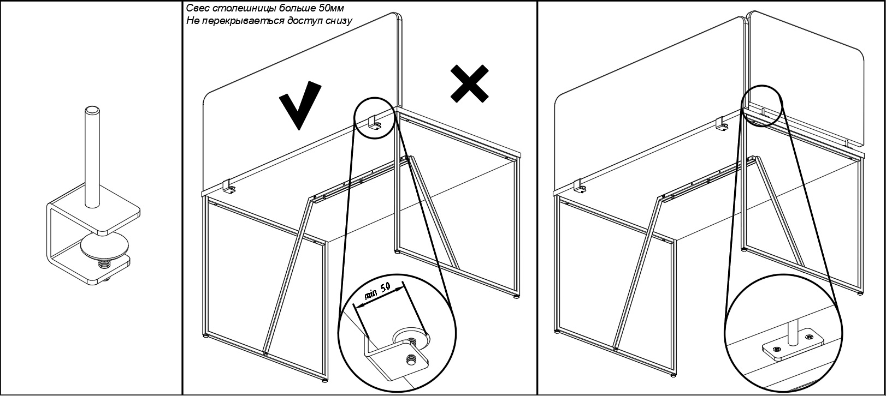
Техническая информация по установке кронштейна струбцина

Компоновки ассортимента
Компоновки элементов
Комбинация №1 |  |  | Наименование/Артикул | Количество | Цена
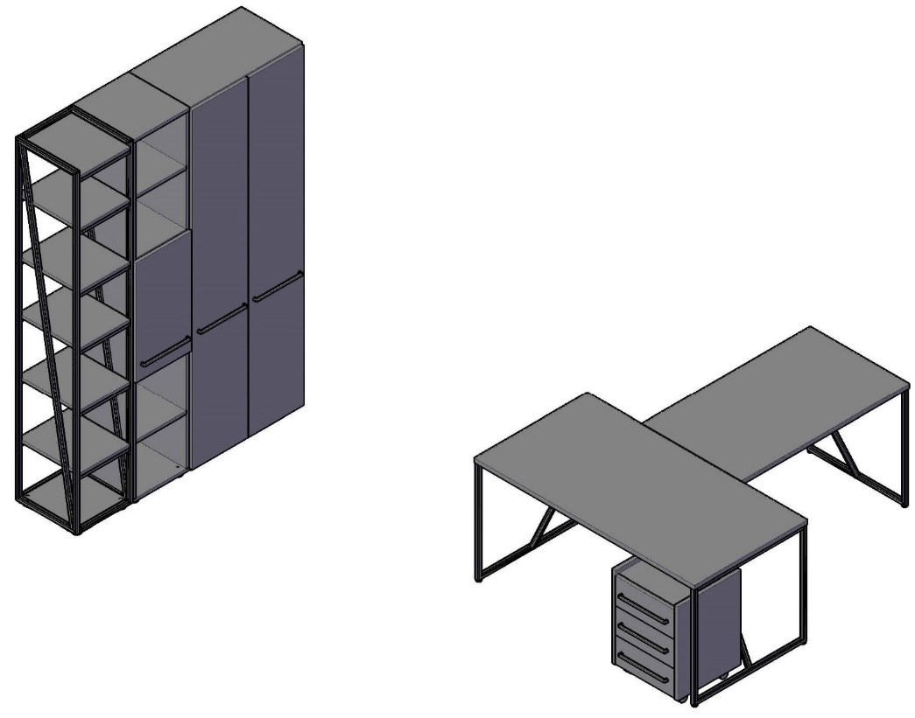 |  |  | Стол LST 1580 | 1 | 17,246
 |  |  | Брифинг LB 1270 | 1 | 10,101
 |  |  | Тумба LMC-3D.А | 1 | 12,037
 |  |  | Каркас гардероба LCW 80 | 1 | 14,473
 |  |  | Двери высокие LHD 40-2 | 1 | 10,140
 |  |  | Стеллаж LHC 40 | 1 | 12,769
 |  |  | Дверь LLD 40-1 | 1 | 2,335
 |  |  | Стеллаж LMHC 40 | 1 | 28,700

 |  |  |  |  |  | `

 | Цена: | 107,801.00 |  |  |  |  | `

Комбинация №2 |  |  | Наименование/Артикул | Количество | Цена
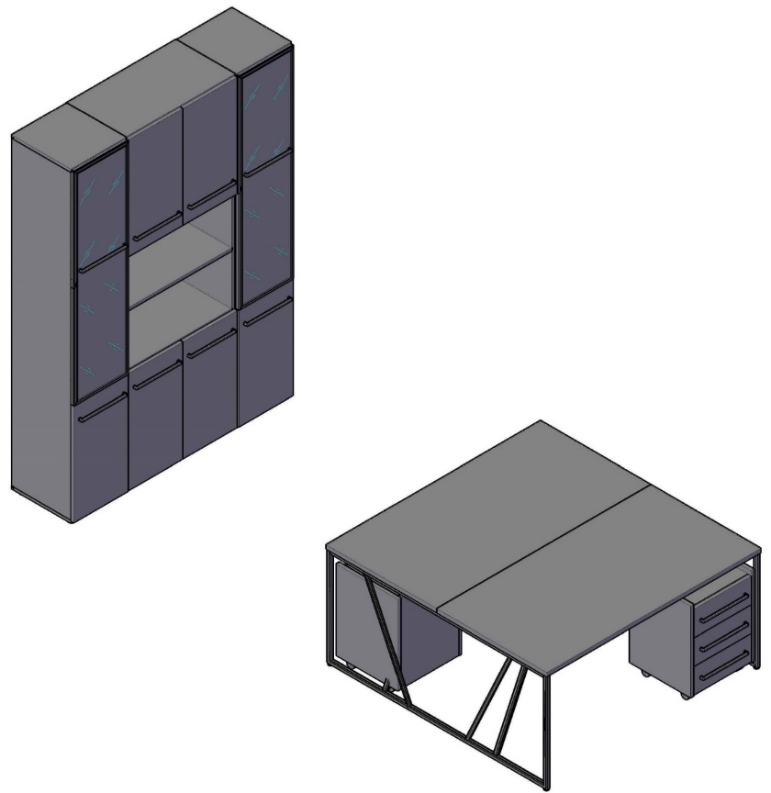 |  |  | Стол двойной LWST 1516 | 1 | 32,014
 |  |  | Тумба LMC 3D.А | 2 | 24,073
 |  |  | Стеллаж LHC 40 | 2 | 25,537
 |  |  | Стеллаж LHC 80 | 1 | 17,650
 |  |  | Двери стеклянные LMRG 40 | 2 | 24,419
 |  |  | Двери низкие LLD 40-2 | 2 | 10,026
 |  |  | Двери низкие LLD 40-1 | 2 | 4,670

 | Цена: | 138,389.00

Комбинация №3 |  |  | Наименование/Артикул | Количество | Цена
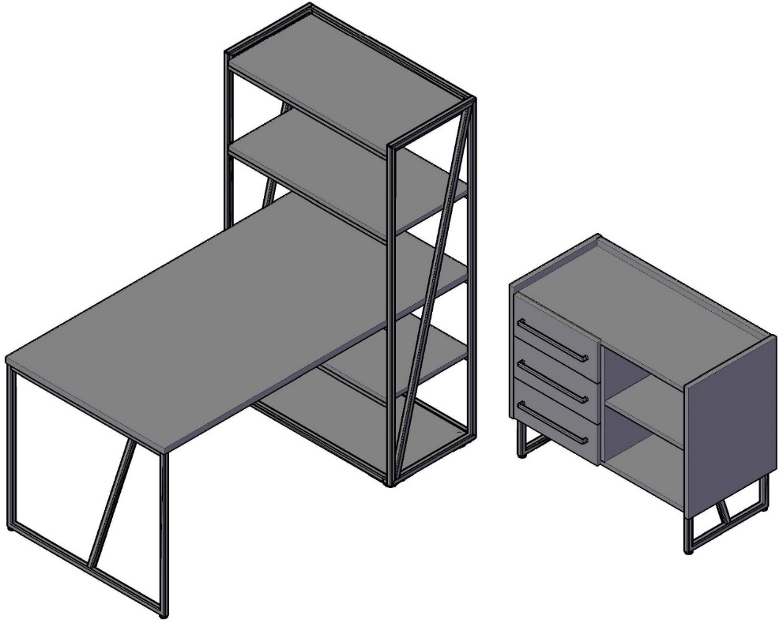 |  |  | Стол компьютерный LMST 1515 | 1 | 37,900
 |  |  | Тумба сервисная LSC 3D.А | 1 | 21,503

 | Цена: | 59,403.00

